Solicitud gráfica
 | Área: | Matemáticas |  |  | Fecha: |  |  |  |  |  | M3A
 | Grado: | 9 |  |  | 2016-02-20 |  |  |  |  |  | M5A
 | Título del tema: | Las sucesiones y las progresiones |  |  | ¿Cuaderno de estudio o recurso? | Recurso |  |  |  |  | M6A
 | Editor: |  |  |  | Motor del recurso | F6B |  |  |  |  | M7A
 |  |  |  |  |  |  |  |  |  |  | M8A
 | Código guión o recurso: | MA_09_08_REC60 | ← Para determinar este código, visite la hoja de Ayuda |  |  |  |  |  |  |  | M9B
 |  |  |  |  | ESPECIFICACIÓN DE ARCHIVOS A ENTREGAR |  |  |  |  |  | M9C
Núm. | Archivo Shutterstock o ruta en web | Imagen para: | Tipo | Ubicación de la imagen en el recurso F6B | Nombre imagen SMALL | Tamaño imagen SMALL | Nombre imagen ZOOM | Tamaño imagen ZOOM | Descripción | Observaciones | M10B
IMG01 |  | Recurso F6B | Ilustración | Contenido | MA_09_08_REC60_IMG01n.jpg | 320 x 480 px | MA_09_08_REC60_IMG01a.jpg | 800 x 458 px | Propiedad conmutativa de la adición |  | M12D
IMG02 |  | Recurso F6B | Ilustración | Contenido | MA_09_08_REC60_IMG02n.jpg | 320 x 480 px | MA_09_08_REC60_IMG02a.jpg | 800 x 458 px | Ejemplo propiedad conmutativa | 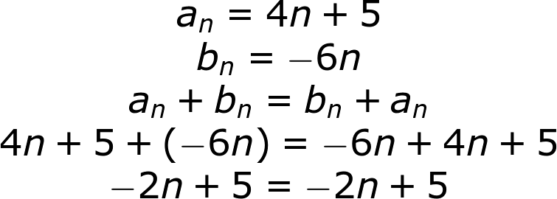 | M101
IMG03 |  | Recurso F6B | Ilustración | Contenido | MA_09_08_REC60_IMG03n.jpg | 320 x 480 px | MA_09_08_REC60_IMG03a.jpg | 800 x 458 px | Propiedad asociativa de la adición |  | Diaporama F1
IMG04 |  | Recurso F6B | Ilustración | Contenido | MA_09_08_REC60_IMG04n.jpg | 320 x 480 px | MA_09_08_REC60_IMG04a.jpg | 800 x 458 px | Ejemplo propiedad asociativa |  | F4
IMG05 |  | Recurso F6B | Ilustración | Contenido | MA_09_08_REC60_IMG05n.jpg | 320 x 480 px | MA_09_08_REC60_IMG05a.jpg | 800 x 458 px | Propiedad del elemento neutro de la adición |  | F6
IMG06 |  | Recurso F6B | Ilustración | Contenido | MA_09_08_REC60_IMG06n.jpg | 320 x 480 px | MA_09_08_REC60_IMG06a.jpg | 800 x 458 px | Ejemplo elemento neutro | 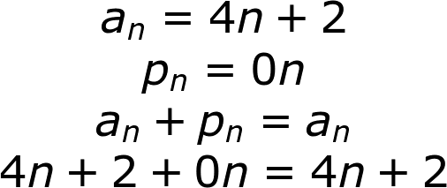 | F6B
IMG07 |  | Recurso F6B | Ilustración | Contenido | MA_09_08_REC60_IMG07n.jpg | 320 x 480 px | MA_09_08_REC60_IMG07a.jpg | 800 x 458 px | Propiedad del inverso aditivo |  | F7
IMG08 |  | Recurso F6B | Ilustración | Contenido | MA_09_08_REC60_IMG08n.jpg | 320 x 480 px | MA_09_08_REC60_IMG08a.jpg | 800 x 458 px | Ejemplo propiedad del inverso aditivo | 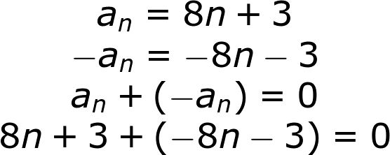 | F7B
IMG09 |  | Recurso F6B | Ilustración | Contenido | MA_09_08_REC60_IMG09n.jpg | 320 x 480 px | MA_09_08_REC60_IMG09a.jpg | 800 x 458 px | Propiedad asociativa de la multiplicación |  | F8
IMG10 |  | Recurso F6B | Ilustración | Contenido | MA_09_08_REC60_IMG10n.jpg | 320 x 480 px | MA_09_08_REC60_IMG10a.jpg | 800 x 458 px | Elemplo propiedad asociativa |  | F10
IMG11 |  | Recurso F6B | Ilustración | Contenido | MA_09_08_REC60_IMG11n.jpg | 320 x 480 px | MA_09_08_REC60_IMG11a.jpg | 800 x 458 px | Propiedad conmutativa de la multiplicación |  | F10B
IMG12 |  | Recurso F6B | Ilustración | Contenido | MA_09_08_REC60_IMG12n.jpg | 320 x 480 px | MA_09_08_REC60_IMG12a.jpg | 800 x 458 px | Ejemplo propiedad conmutativa de la multiplicación |  | F11
IMG13 |  | Recurso F6B | Ilustración | Contenido | MA_09_08_REC60_IMG13n.jpg | 320 x 480 px | MA_09_08_REC60_IMG13a.jpg | 800 x 458 px | Propiedad elemento neutro en la multplicación |  | F12
IMG14 |  | Recurso F6B | Ilustración | Contenido | MA_09_08_REC60_IMG14n.jpg | 320 x 480 px | MA_09_08_REC60_IMG14a.jpg | 800 x 458 px | Eljemplo propiedad del emento neutro | 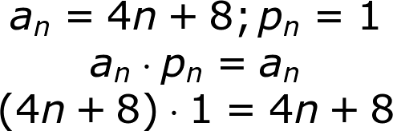 | F13
IMG15 |  | Recurso F6B | Ilustración | Contenido | MA_09_08_REC60_IMG15n.jpg | 320 x 480 px | MA_09_08_REC60_IMG15a.jpg | 800 x 458 px | Propiedad distributiva de la multiplicación respecto a la adición |  | F13B
IMG16 |  | Recurso F6B | Ilustración | Contenido | MA_09_08_REC60_IMG16n.jpg | 320 x 480 px | MA_09_08_REC60_IMG16a.jpg | 800 x 458 px | Ejemplo propiedad distributiva
IMG17 |  | Recurso F6B | Ilustración | Contenido | MA_09_08_REC60_IMG17n.jpg | 320 x 480 px | MA_09_08_REC60_IMG17a.jpg | 800 x 458 px | Producto de un escalar por una sucesión | 
IMG18 |  | Recurso F6B | Ilustración | Contenido | MA_09_08_REC60_IMG18n.jpg | 320 x 480 px | MA_09_08_REC60_IMG18a.jpg | 800 x 458 px | Ejemplo producto de un escalar por una sucesión | 